상품제안서
304스텐 이중진공 핸들텀블러 530ml | 상품코드: S23981

 |  |  |  |  |  |  | 02-713-8555 | www.synergygift.co.kr
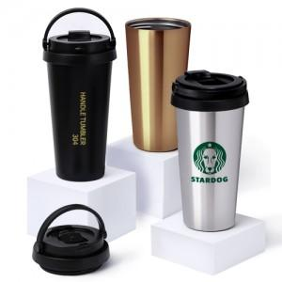

【상세/제작정보】 | ★ 최고급 스텐리스스틸 304 ! ★ 납성분,철가루 NO

【인쇄/포장옵션】 | 실크, 레이저, 풀칼라 / 포장지포장

【공급단가】 | 수량 | 100~ | 300~ | 500~ | 1,000~ | 3,000~
*VAT별도 | 골드 | 7,150원 | 6,890원 | 6,620원 | 6,360원 | 6,200원
 | 블랙(품절) | 7,150원 | 6,890원 | 6,620원 | 6,360원 | 6,200원
 | 실버(품절) | 7,150원 | 6,890원 | 6,620원 | 6,360원 | 6,200원

【상품 URL】 | https://www.synergygift.co.kr:443/src/goods_detail.php?gdno=23981

